Supuestos
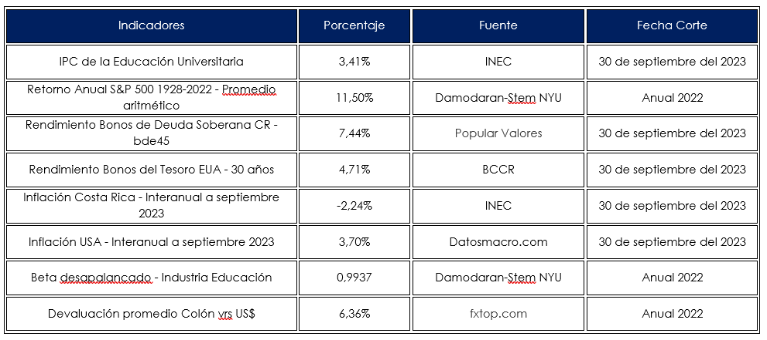
Indicadores suministrados por el CONESUP

CAPM-WACC
Cálculo de Modelo de Valoración de Activos de Capital (Capital Asset Pricing Model, CAPM)

Detalle |  |  | 2024
Retorno Anual S&P 500 1928-2019 - Promedio Aritmético |  |  | 11.500% | A | Se toma de los indicadores
Rendimiento Bonos de Deuda Soberana CR - bde45 |  |  | 7.440% | B | Se toma de los indicadores
Rendimiento Bonos del Tesoro EUA - 30 años |  |  | 4.710% | C | Se toma de los indicadores
Riesgo País CR |  |  | 2.730% | D | D= B-C
Prima Inversión en Acciones |  |  | 6.790% | E | E=A-C
Castigo (Premio) Riesgo Industria |  |  | -0.02% | F | F = (E*O)-E
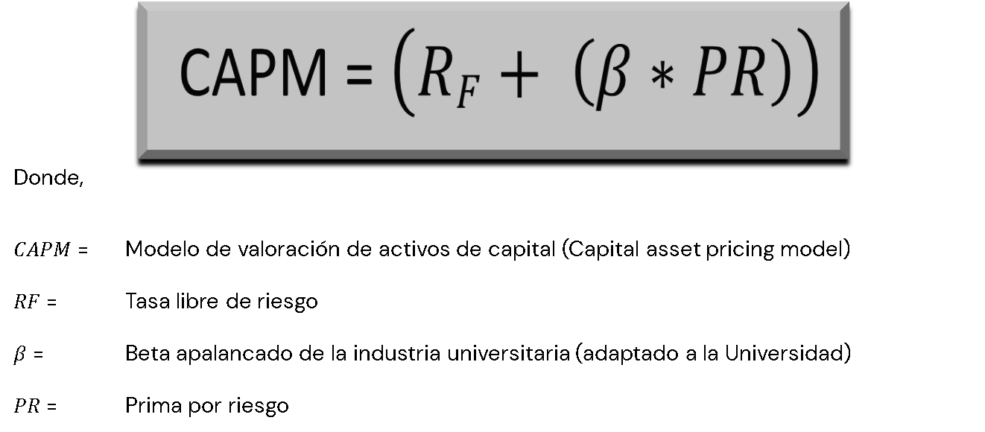
Costo de capital en US$, antes de ajustes |  |  | 14.209% | G | G = C+D+E+F
Ajustes para mercados emergentes:
Diferencial por inflación Costa Rica vrs EUA - Ajuste al riesgo Soberano |  |  | -6.54% | H | H = ((((1+G)*U))-1)-G
Costo de capital en US$ para inversión en compañía objetivo en Costa Rica |  |  | 7.667% | I | I = G+H
Devaluación promedio Colón vrs US$ |  |  | 6.360% | J | Se toma de los indicadores
Costo de capital nominal en Colones para inversión en compañía objetivo en Costa Rica |  |  | 14.51% | K | K = ((1+I)*(1+J))-1

Beta apalancado
Beta Desapal. | 0.9937 | L | Se toma de los indicadores
D/E Ratio | 0.47% | M | Datos Universidad= Pasivo Total /Patrimonio Neto (Resultado de R)
Tax rate | 30% | N | Se toma de los indicadores
Beta Apal. | 1.00 | O | O = L*((1+(1-N)*M))

Razón D/E = Razón de deuda a patrimonio
Deuda (Pasivo Total) | 82,673,938 | P | Datos Universidad, Pasivo Total
Patrimonio | 17,725,222,582 | Q | Datos Universidad, Patrimonio Neto
Razón D/E | 0.47% | R | R = P/Q

Multiplicador de Variación (MV) | (inflación CR y USA)
𝜋𝐶R | -2.24% | S | Se toma de los indicadores
𝜋USA | 3.70% | T | Se toma de los indicadores
MV | 0.94 | U | U =(1+S)/(1+T)

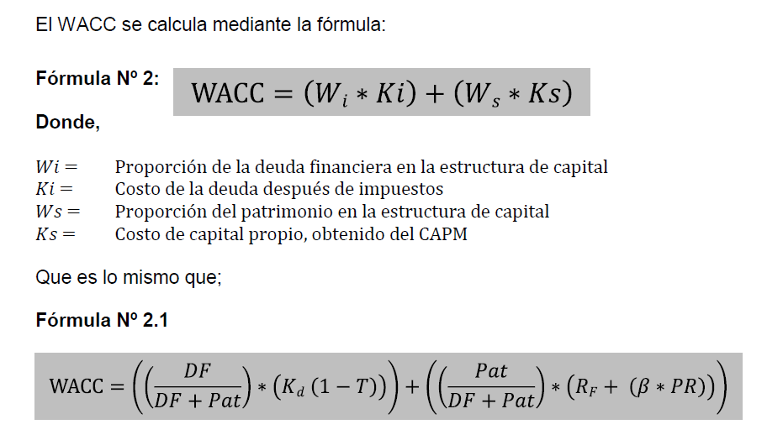
Costo Promedio Ponderado del Capital (Weigh Average Cost of Capital, WACC)

Fuente de financiamiento | Saldo | Peso | Dato | Costo | Dato | Promedio | Dato | Promedio
Deuda financiera | 2,361,305,611.33 | 11.76% | Wi | 11.756% | Ki | 9.54% | Xi | 1.12%
Patrimonio | 17,725,222,582.47 | 88.24% | Ws | 88.24% | Ks | 14.5% | Xs | 12.8%
Total | 20,086,528,193.80 |  |  |  | WACC |  |  | 13.93%

IPC de la Educación Universitaria |  | 3.41% | Wi | Proporción del pasivo |  |  |  | 11.76%
Costo ponderado de la deuda financiera, en Colones (antes de impuesto )=Kd |  | 13.62% | Ki | Costo de la deuda financiera desp. Imps |  |  |  | 9.54%
 |  |  | Ws | Proporción del patrimonio |  |  |  | 88.24%
 |  |  | Ks | Costo de capital propio obtenido del CAPM |  |  |  | 14.51%
 |  |  |  |  |  | WACC |  | 13.93%

